Tabele przestawne
 |  |  | Sum of Wartość Zagrożona (zł)
Values |  |  | 1,546 zł
Odzysk z przecen | 477.31 zł
Odzysk bez przecen | 803.32 zł

 |  |  | Sum of Odzysk Rzeczywisty (zł)
 |  |  | 1,281 zł

 |  |  | Values
Row Labels | Odzysk rzeczywisty | Łączne koszty strat i przecen | Sum of Wartość Zagrożona (zł) | 1,546 zł
IV | 329.95 zł | 34.72 zł | Sum of Odzysk Rzeczywisty (zł) | 1,281 zł
V | 453.13 zł | 52.36 zł | 83%
VI | 206.82 zł | 66.45 zł
VII | 290.73 zł | 111.45 zł
Grand Total | 1,280.63 zł | 264.98 zł

 |  |  | Sum of Odzysk z Przecen (zł)
 |  |  | 477 zł

 |  |  | Values
Row Labels | Sum of Odzysk z Przecen (zł) |  | Sum of Odzysk z Przecen (zł) | 477 zł
IV | 100.55 zł |  | Sum of Koszt Przeceny (zł) | 185 zł
V | 78.53 zł |  | 258%
VI | 99.05 zł
VII | 199.18 zł
Grand Total | 477.31 zł

 |  |  | Values
 |  |  | Sum of Odzysk Rzeczywisty (zł) | 1,281 zł
 |  |  | Sum of Odzysk z Przecen (zł) | 477 zł
 |  |  | 37%

 |  |  | Sum of Strata Rzeczywista (zł)
Row Labels | Odzysk z przecen | Koszt przecen | 80 zł
20% | 319.77 zł | 79.94 zł
40% | 157.54 zł | 105.03 zł
Grand Total | 477.31 zł | 184.97 zł

 |  |  | Values
 |  |  | Sum of Wartość Zagrożona (zł) | 1,546 zł
 |  |  | Sum of Strata Rzeczywista (zł) | 80 zł
 |  |  | 5%

 |  |  | Sum of Przeterminowane (szt.)
 |  |  | 19
Odzysk z Przecen (zł) | (All)
Koszt Przeceny (zł) | (All)

Row Labels | Count of roi
Sosy w proszku | 133.02%
Dania instant | 133.02%
Zupy w proszku | 133.02%
Fixy | 96.97%
Słodycze | 49.88%
Grand Total | 100.00%

Row Labels | Sum of Strata Rzeczywista (zł)
Słodycze | 35.92%
Fixy | 25.43%
Zupy w proszku | 22.42%
Dania instant | 16.22%
Grand Total | 100.00%

Row Labels | Sum of Strata Rzeczywista (zł)
Słaba sprzedaż | 57.45 zł
Błędna ocena popytu | 22.56 zł
Grand Total | 80.01 zł

Row Labels | Sum of Strata Rzeczywista (zł)
IV | 9.58 zł
V | - zł
VI | 41.69 zł
VII | 28.74 zł
Grand Total | 80.01 zł

Przegląd
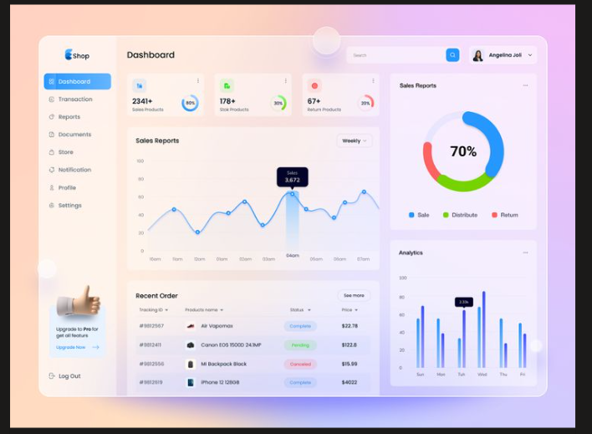
Przegląd
Analiza skuteczności sprzedaży produktów zagrożonych przeterminowaniem

Wartość zagrożona
1,546 zł
Szacowana wartość odzysku
1,281 zł
Szacowana skuteczność odzysku
83%
Efektywność

Straty

83% odzysku - skutecznie zminimalizowano straty towaru wytypowanego na miesiąc przed upływem ważności.
37% udziału przecen - ponad 1/3 odzyskanego przychodu to bezpośredni efekt nałożenia rabatów na produkty z krótkim terminem ważności.
Źródła odzysku
 | Total
Odzysk z przecen | 477.31 zł
Odzysk bez przecen | 803.32 zł

Wartość zagrożona - wartość towaru, do którego końca terminu ważności pozostał 1 miesiąc.
Szacowany odzysk - łączny przychód ze sprzedaży zagrożonego towaru
(sprzedaż standardowa + dedykowane przeceny).
Szacowana skuteczność odzysku - procent zrealizowanego przychodu względem wartości zagrożonej.
Odzysk z przecen - przychód wygenerowany bezpośrednio przez dedykowane obniżki cenowe
na krótkie daty.
Odzysk standardowy - sprzedaż zrealizowana przed nałożeniem dedykowanej przeceny
(obejmuje cenę regularną oraz ew. promocje ogólnosklepowe).

Miesięczny trend odzysku i kosztów
 | Odzysk rzeczywisty | Łączne koszty strat i przecen
IV | 329.95 zł | 34.72 zł
V | 453.13 zł | 52.36 zł
VI | 206.82 zł | 66.45 zł
VII | 290.73 zł | 111.45 zł

...

Efektywność
Przegląd
Analiza skuteczności sprzedaży produktów zagrożonych przeterminowaniem

Odzysk z przecen
477 zł
Efektywność przecen (ROI)
258%
Udział przecen w odzysku
37%
Efektywność

Straty

Wysoki zwrot z przecen - każda 1 zł rabatu przyniosła 2,58 zł odzyskanego przychodu z towaru zagrożonego.
Produkty sypkie liderami efektywności - sosy, zupy oraz dania instant generują najwyższy zwrot z przecen.
Optymalny próg rentowności - rabat 20% wygenerował 320 zł odzysku przy koszcie zaledwie 80 zł, osiągając 2-krotnie wyższą efektywność niż rabat 40% .
Wpływ wysokości przeceny na przychód i koszt
 | Odzysk z przecen | Koszt przecen
20% | 319.77 zł | 79.94 zł
40% | 157.54 zł | 105.03 zł

Efektywność przecen wg kategorii (ROI)
 | Total
Sosy w proszku | 133.02%
Dania instant | 133.02%
Zupy w proszku | 133.02%
Fixy | 96.97%
Słodycze | 49.88%

Trend odzysku z przecen w czasie
 | Total
IV | 100.55 zł
V | 78.53 zł
VI | 99.05 zł
VII | 199.18 zł

...

Straty
Przegląd
Analiza skuteczności sprzedaży produktów zagrożonych przeterminowaniem

Łączna strata rzeczywista
80 zł
Wskaźnik strat
5%
Wolumen strat
19 szt.
Efektywność

Straty

Wysoka kontrola strat - tylko 5% towaru zagrożonego przeterminowaniem trafiło do utylizacji.
Słodycze i dania instant głównym źródłem strat - to w tych kategoriach koncentruje się większość utylizowanego towaru.
Główne źródła strat - 72% strat stanowi słaba sprzedaż, natomiast 28% to brak wdrożenia dedykowanych przecen.
Nieregularny charakter strat - straty generowane są punktowo przez pojedyncze partie asortymentu.
Straty wg kategorii
 | Total
Słodycze | 35.92%
Fixy | 25.43%
Zupy w proszku | 22.42%
Dania instant | 16.22%

Główne przyczyny strat
 | Total
Słaba sprzedaż | 57.45 zł
Błędna ocena popytu | 22.56 zł
Trend strat w czasie
 | Total
IV | 9.58 zł
V | - zł
VI | 41.69 zł
VII | 28.74 zł

...

